THR+TOKKI
OVEN前圖片
OVEN後圖片
DMAC圖片(THR 狀)
MAP不集中
MARCO 透射可見，中間有撇狀異物似TOKKI
LINE | Layer | Defect | 型態 | 異常時處理方法 |  | 標準化 | 處理人員 | 附註
 |  |  |  | 成因 | 解決過程及方法
CNVR16 | BM G B | 不固定點5XX THR+TOKKI | 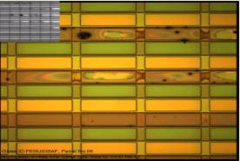 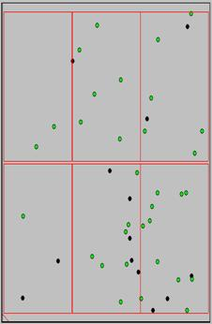 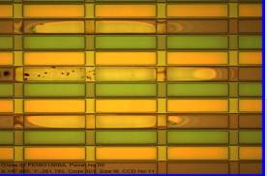 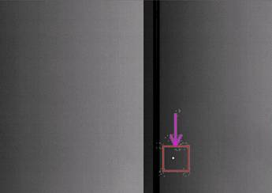 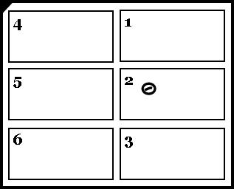 | 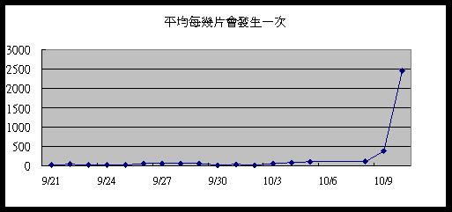 懷疑是PRCN AK吹不乾導致水殘 | 1.朝水殘方向 ==>懷疑與手順中5XX BM_K 圖片相似(如頁面二),PM PRCN AK,檢查玻璃經過AK後無發現水滴,檢查所有NOZZLE頭噴灑狀況OK,管路也無發現不明物體,並鹼洗機台2次--NG 2.朝CFCT異常方向 ==>PM口金及Guide Bar,全泡,上光阻,更換WIPER/胖胖和密克林,NOZZLE到密克林管路更換,NOZZLE GAP/ 厚度檢校正,將光阻減量參數改回--NG 3.朝長菌和Particle方向 酒精灌入AK PM,更換and PM AK FILTER以及HOUSING,PM BRUSH前ROLLLER,仿乾製程生產,更換AK--NG 4.再度朝水殘方向 看不出異常狀況下,玻璃因瞬間震動導致AK吹不乾,將AK OP SIDE EXHAUST開度 半開-->全開, 風刀壓差 330-->400 後發生頻率大大下降 頁面三有紀錄每天處理流程,詳情可看交接本 | PRCN AK Condition確認 | PHASE3 All Owner and值班人員and WET Team
有時單片MAP呈現平行玻璃短邊,但僅僅起始位置會呈現THR狀,其餘後面不管幾點不管拉多長都是Gel型態,勿朝向CFCT 解決
 |  |  | 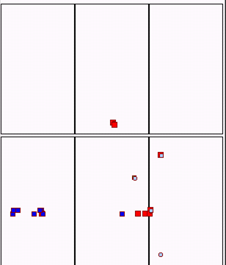 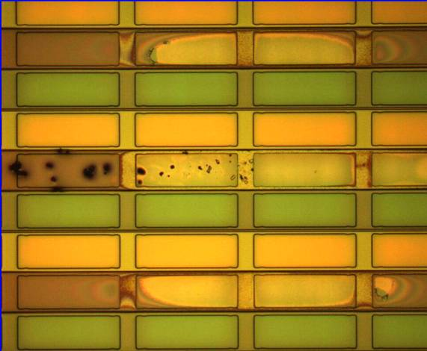 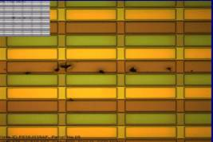

LINE | Layer | Defect | 型態 | 異常時處理方法 |  | 標準化 | 處理人員 | 附註
 |  |  |  | 成因 | 解決過程及方法
CNVR16 | BM G B | 不固定點5XX THR+TOKKI |  | 懷疑PRCN 下刷內有凝結物 | THR TYPE(彗星狀): THR裡面有些黑黑的TOKKI(凝結物)，感覺像是被NOZZLE輾過，最後碎掉瓦解變成黑黑的小屑屑 1. 釐清機台，CV1前反轉位置不變，IRCP反轉位置跟著變，確認是CFCT造成 2. PM PR TANK內部，將光阻凝結物都PM掉-->NG 3. 更換PR TNAK->NOZZLE 的管路，更換NOZZLE，更換CSP PUMP --->都NG 4. 2/24 將光阻減量參數調回原值，調大清洗WIPPER SOLVENT流量，PM IRCP R/B ARM ---- NG 5. 2/25 THR拍SEM(下方有附圖片)，看起來像光阻結晶物，將TRAY盤&WIPPER座機構所有光阻凝結物PM--------NG 最新進度:THR SMAPLE送7廠打EDX EDX 結果: DEFFECT 太小檢不出 6.3/11 更惡化實驗比對後，將PRCN下刷壓入0.5使用後，THR+TOKKI點數變多，約100片有一片，待借機更換下刷*4後再確認 3/27 原本排程預今日更換下刷*4，已延後 待更換PRCN下刷後，再更新最新進度---------TO BE CONTINUE
MACRO現象
CFCT塗佈方向
OM
45度角斜視圖
俯視圖

SEM

5XX BM_K
LINE | Layer | Defect | 型態 | 異常時處理方法 |  | 標準化 | 處理人員 | 附註
 |  |  |  | 成因 | 解決過程及方法
CNVR16 | BM | 不固定點5XX BM_K+P | 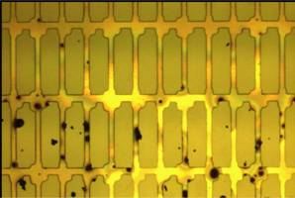 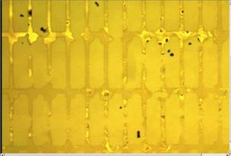 | 1.目前懷疑是PRCN管路內有不明不織布上的纖維造成(細小纖維留在玻璃上且含有水氣，導致CFCT塗佈後有水處形成BM_K，細小纖維造成光阻散佈形成BM_P) | 1.CFCT 更換Wiper==>NG 2.CFCT 更換密克林/胖胖瓶==>NG 3.CFCT Wiper座重新校正==>NG 4.CFCT 管路全泡==>NG 因DEFECT呈不固定點狀無法反轉確認 5.檢查PRCN發現HP段三支管路中第二根NOZZLE頭全部用滴的，而非噴灑狀態，檢查後發現管路有不明不織布塞住，將其抽出後續Run觀察不固定點5XX BM_K+P明顯降低 附註:事後有將所有FILTER拆下檢查並無發現異常，無法得知不明不織布從何而來 | 檢查PRCN管路是否有異物阻塞 | 翁基軒 施志飛
CNVR16 | BM | 固定點5XX BM_K+P (平行玻璃長邊) | 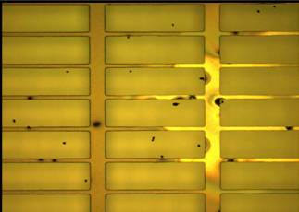 | 確認為PRCN風刀吹不乾淨造成水痕， CFCT塗曝後造成5XX_BM K1及5XX BM_P | 1.CFCT 更換Wiper==>NG 2.CFCT 更換密克林/胖胖瓶==>NG 因RTQCS反應久久才會發生一片，若掃良率*50也僅發現單片單點，將RTQCS時間拉久一點即可看出DEFECT平行玻璃長邊 | 在PRCN AK端觀察玻璃有無水痕並下刮PRCN上/下風刀 | 蔡士誠 方瑞麟

